상품제안서
락앤락 블리쏘울 이지캐리 슬림핏 원터치텀블러 400ML | 상품코드: S48112

 |  |  |  |  |  |  | 02-713-8555 | www.synergygift.co.kr
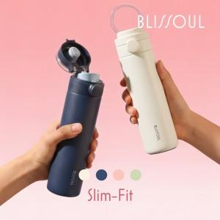 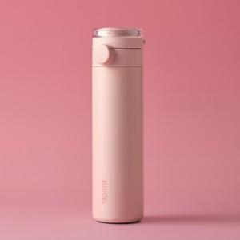 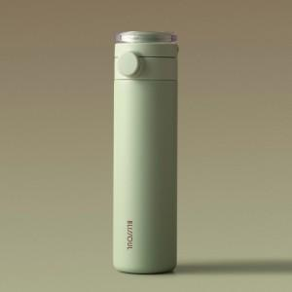

【상세/제작정보】 | <p>​</p>

【인쇄/포장옵션】 | 레이저 / 포장지포장

【공급단가】 | 수량 | 50~ | 100~ | 500~ | 1,000~ | 3,000~
*VAT별도 | 단가 | 16,920원 | 16,280원 | 15,760원 | 14,990원 | 14,740원

【상품 URL】 | https://www.synergygift.co.kr:443/src/goods_detail.php?gdno=48112

